Catálogo de Pruebas
 |  |  |  | CASOS DE PRUEBAS DE REQUERIMIENTO DE MANTENIMIENTO |  |  |  |  |  |  |  |  |  |  |  |  |  |  |  | FR-FSE-12 Versión: 01 Página 01 de 01 | Nivel de Pruebas | Resultado de la Verificación | Tipo | Severidad | Causa
 |  |  |  |  |  |  |  |  |  |  |  |  |  |  |  |  |  |  |  |  | Prueba unitaria | Satisfactorio | Error Critico | Alta | E: Datos de Entrada inadecuados
 |  |  |  |  |  |  |  |  |  |  |  |  |  |  |  |  |  |  |  |  | Prueba de integración | Insatisfactorio | Error No Critico | Media | M: Ausencia de Estándares
 |  |  |  |  |  |  |  |  |  |  |  |  |  |  |  |  |  |  |  |  | Prueba funcional |  | Mejora | Baja | E: Falta de Conocimiento del Negocio/Aplicación
 |  |  |  |  |  |  |  |  |  |  |  |  |  |  |  |  |  |  |  |  | Prueba de Regresión |  | Sin Observaciones |  | E: Casos de Prueba inapropiados
Nro. REQ |  | 23666 |  |  |  |  |  |  |  |  |  |  |  |  |  |  |  |  |  |  | Pruebas de Usabilidad |  |  |  | E: Buenas Practicas
Nombre del IFSE |  | Luis Mori |  |  |  |  |  |  |  |  |  |  |  |  |  |  |  |  |  |  | Pruebas de Performance |  |  |  | M: Cambio dentro del Alcance
Aplicación |  | Reporte Devoluciones Incautados |  |  |  |  |  |  |  |  |  |  |  |  |  |  |  |  |  |  | Pruebas de Ratificación
 |  |  |  |  |  |  |  |  |  |  |  |  |  |  |  |  |  |  |  |  |  |  |  |  | M: Cambio fuera del Alcance
Pruebas del IFSE |  |  |  |  |  |  |  |  |  |  |  |  | Pruebas IQA |  |  |  |  |  |  |  |  |  |  |  | E: No cumplio con documentación
Nro. | Fecha | Procesos | Módulo | Objetivo Relacionado | Casos de Prueba | Escenario | Nivel de prueba | Procedimiento y Datos a utilizar | Resultado Esperado | Estado | Resultado de la Prueba | Referencia de la Evidencia | Fecha IQA | Tipo | Severidad | Causa | Descripción | IQA Tester | Anexo del error | Justificación si es error crítico
1 | 2019-04-29 | Opciones | Módulo 1 | 1 | Generar Reporte | Devolución de un cliente. | Prueba de integración | Elegimos la opcion que queremos usar, en este caso, la primera opcion "Generar e imprimir". | Mostrar una lista de opciones para generar reportes. | Satisfactorio | Se muestra las opciones sin problema alguno. | 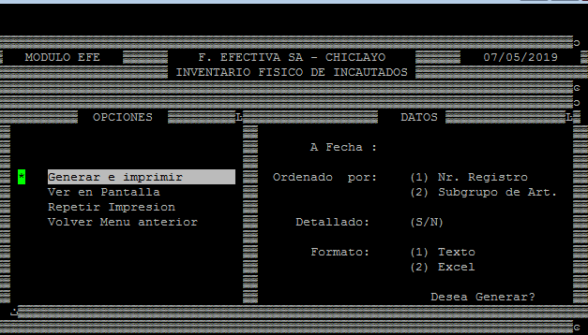 | 2019-05-07 | Sin Observaciones |  |  |  | Sergio Espinoza
2 | 2019-04-29 | Filtro por fechas | Módulo 1 | 1 | Generar Reporte | Devolución de un cliente. | Prueba de integración | Colocamos el límite de fecha que queremos en el reporte. Al omitir la opción el programa automáticamente colocará la fecha actual como limite. | Mostrar un reporte cuya fecha de transacción no supere la fecha ingresada. | Satisfactorio | Se puede colocar la fecha que deseamos sin complicaciones y al omitirla automaticamente establece la fecha actual. | 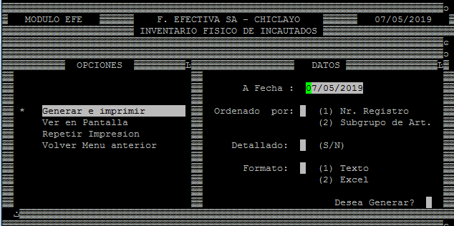 | 2019-05-08 | Sin Observaciones |  |  |  | Sergio Espinoza
3 | 2019-04-30 | Ordenar Reporte | Módulo 1 | 2 | Generar Reporte | Devolución de un cliente. | Prueba de integración | Se elije como Se quiere que el reporte este ordenado: SI se quiere por orden de numero de registro se esbribe el numero "1" o si el reporte este agrupado por ariculos se coloca el "2". | Mostrar un reporte que de opción de ordenar por numero de registros o que agrupe por tipos de articulos. | Satisfactorio | El programa esta validado para colocar solo los numeros "1" y "2" genrando el orden por el cual se generara el reporte. | 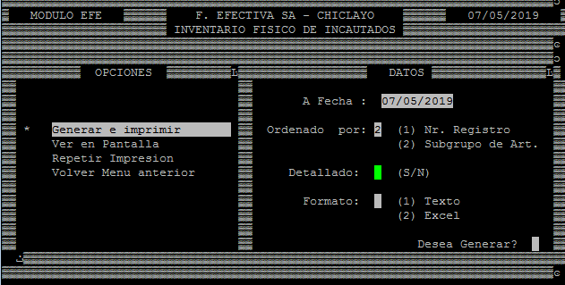 | 2019-05-08 | Sin Observaciones |  |  |  | Sergio Espinoza
4 | 2019-05-02 | Generar Reporte Detallado | Módulo 1 | 2 | Generar Reporte | Devolución de un cliente. | Prueba de integración | Pregunta si el usuario quiere un reporte detallado con más información o solo uno simple. SI quiere un report detallado coloque la letra "S", si quiere un reporte simple coloque la letra "N". | Da la opción de escoger si se quiere un reporte más detallado de las devolcuiones o no. | Satisfactorio | El programa esta validado para colocar solo las letras "S" o "N" generando el reporte detallado si se desea o no. | 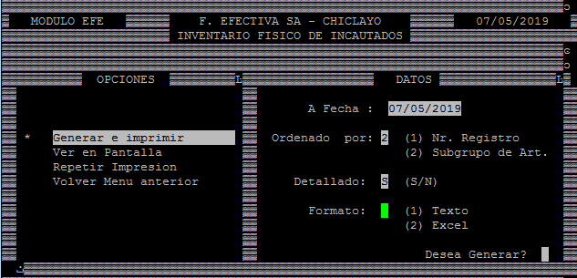 | 2019-05-08 | Sin Observaciones |  |  |  | Dary Sanchez
5 | 2019-05-03 | Formato de Reporte | Módulo 1 | 2 | Generar Reporte | Devolución de un cliente. | Prueba de integración | Estableces el formato con el que se genere el reporte. Si lo quiere en formato txt coloque el numero "1" o si lo prefiere en Excel solo coloque "2". | Genera el reporte en formato txt o Excel. | Satisfactorio | El programa esta validado para colocar solo los numeros "1" y "2" estableciendo el reporte en formato txt si el numero es "1" y en Excel si el numero es "2". | 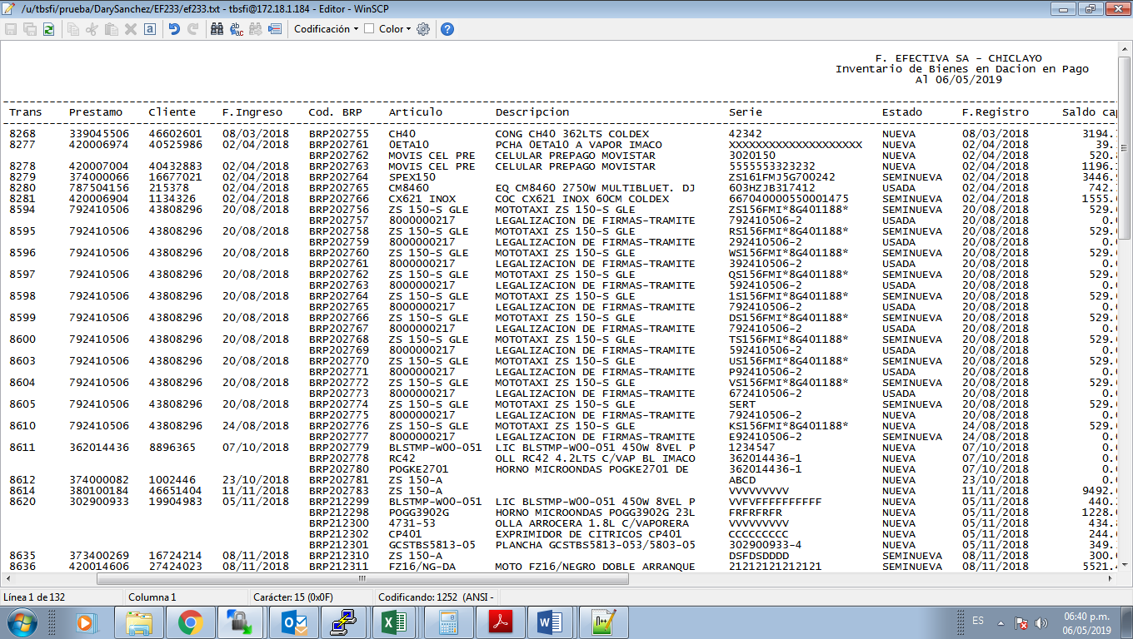 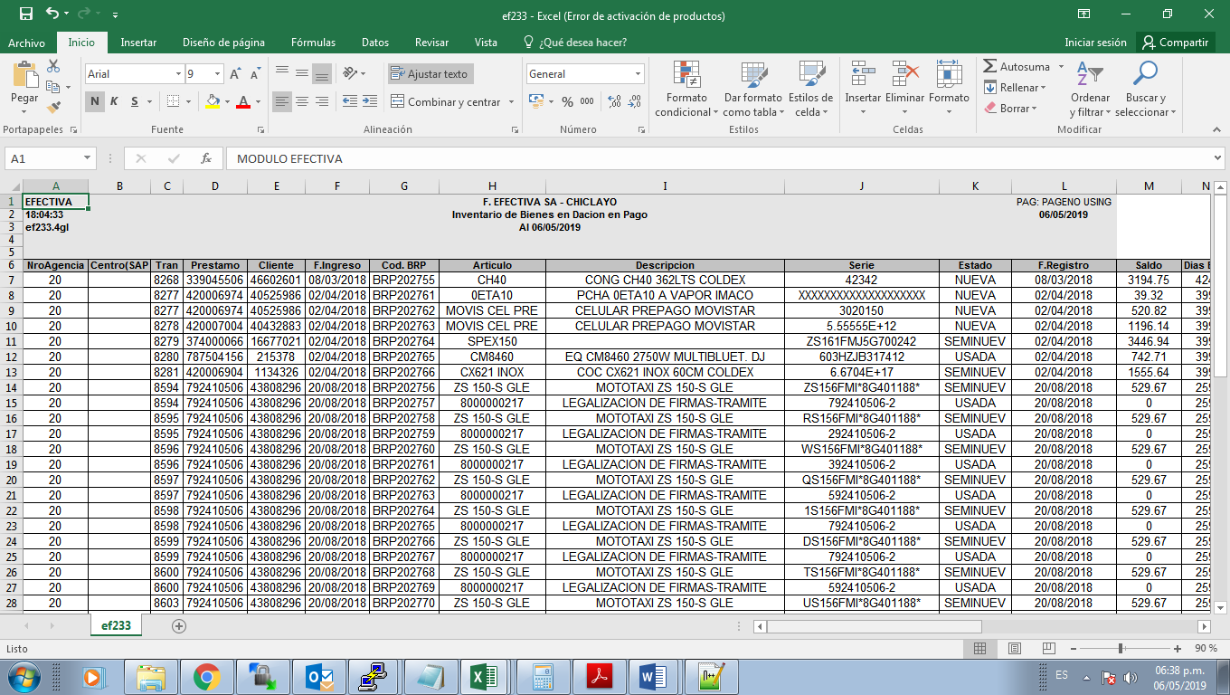 | 2019-05-08 | Sin Observaciones |  |  |  | Dary Sanchez/ Sergio Espinoza
6 | 2019-05-06 | Confirmacion de Reporte | Módulo 1 | 1 | Generar Reporte | Devolución de un cliente. | Prueba de integración | Coloque la letra "S" si está conforme con que se genere el reporte con las condiciones establecidas anteriormente.. | Confirma si estamos de acuerdo en generar el reporte con las condiciones establecidas. | Satisfactorio | Permite la confirmación sin problema alguno, muestra el nombre del reporte generado además de su formato. | 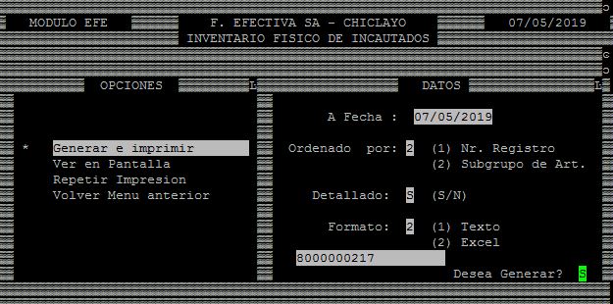 | 2019-05-08 | Sin Observaciones |  |  |  | Dary Sanchez
7
8

